CT01
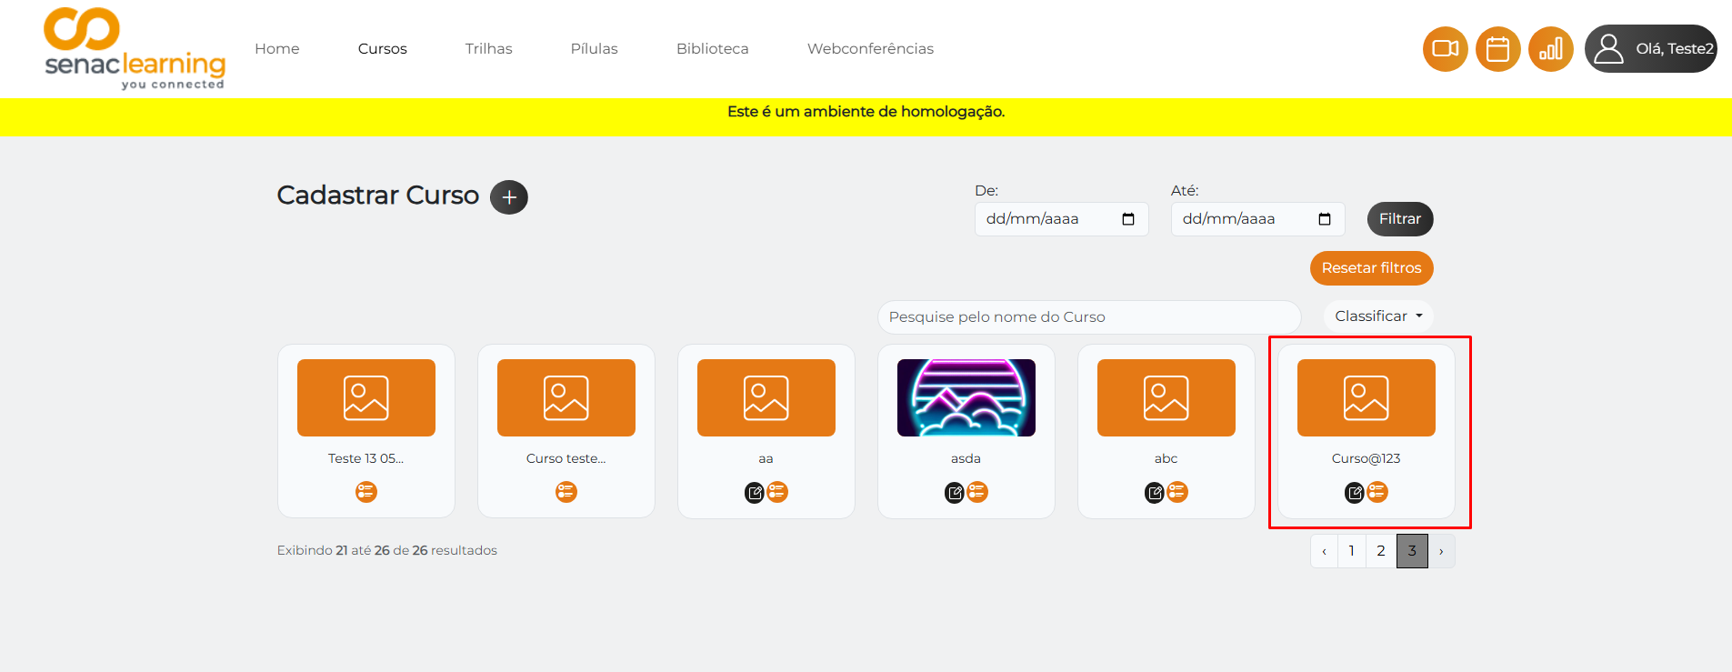

CT02
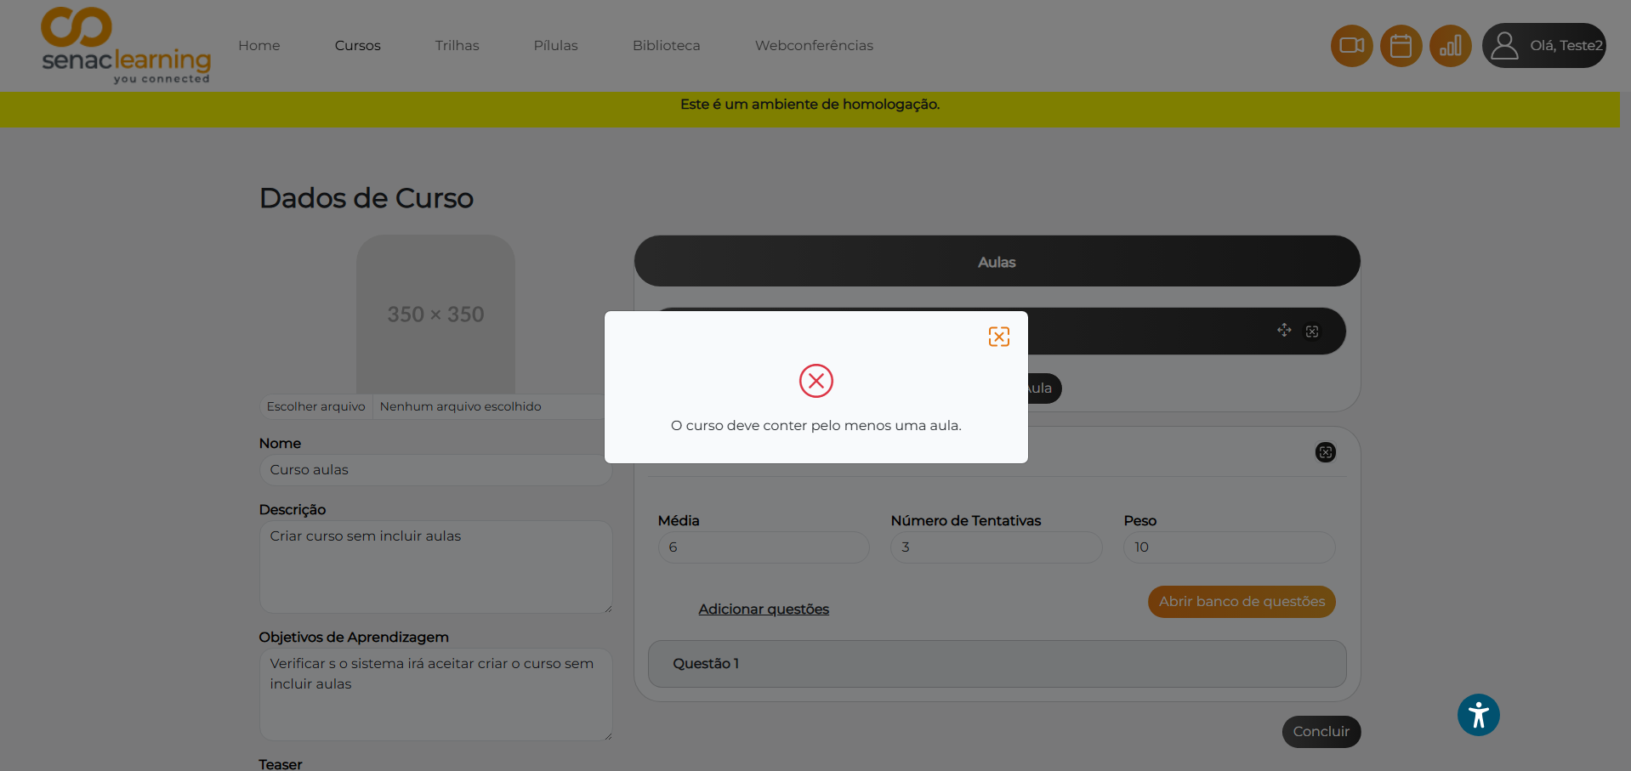

CT03 - BUG Report
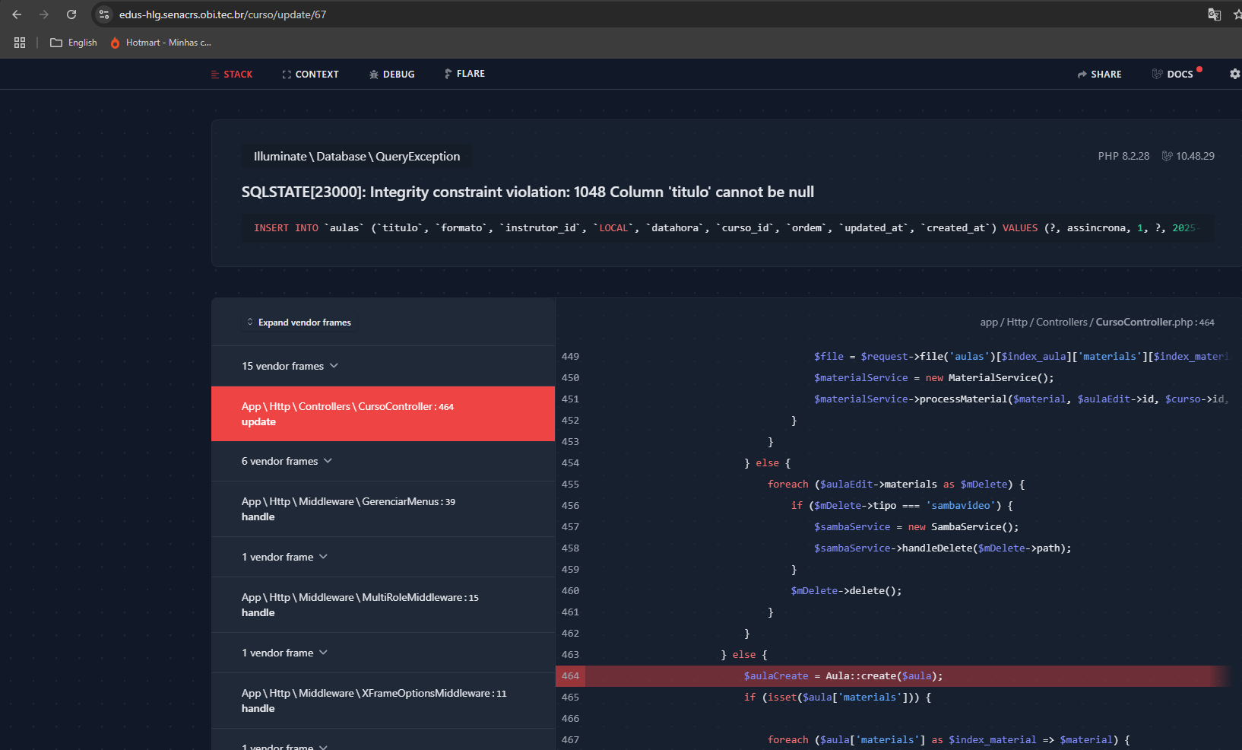
BUG Report

Título: Curso pode ser cadastrado sem informações obrigatórias das aulas
Severidade: Alta

Descrição:
O sistema permite avançar e concluir o cadastro de um curso mesmo que nenhuma informação das aulas (como título, formato ou materiais) seja preenchida. Isso causa inconsistência nos dados e pode comprometer a usabilidade da plataforma.

Passos para Reproduzir:
1. Acessar o módulo de cursos
2. Clicar em “Cadastrar curso”
3. Preencher os campos obrigatórios relacionados ao curso (nome, descrição etc.)
4. Clicar em “Próximo”
5. Na etapa de aulas, clicar em “Adicionar aula” sem preencher os campos:
- Título da aula
- Formato
- Materiais
6. Clicar em “Concluir”

Resultado Atual:
O sistema não exibe nenhuma mensagem de erro ou validação
Ocorre a quebra da página

Resultado Esperado:
O sistema deve bloquear O envio e exibir mensagens de erro para cada campo obrigatório não preenchido no modulo de aulas.

Evidências:

CT04
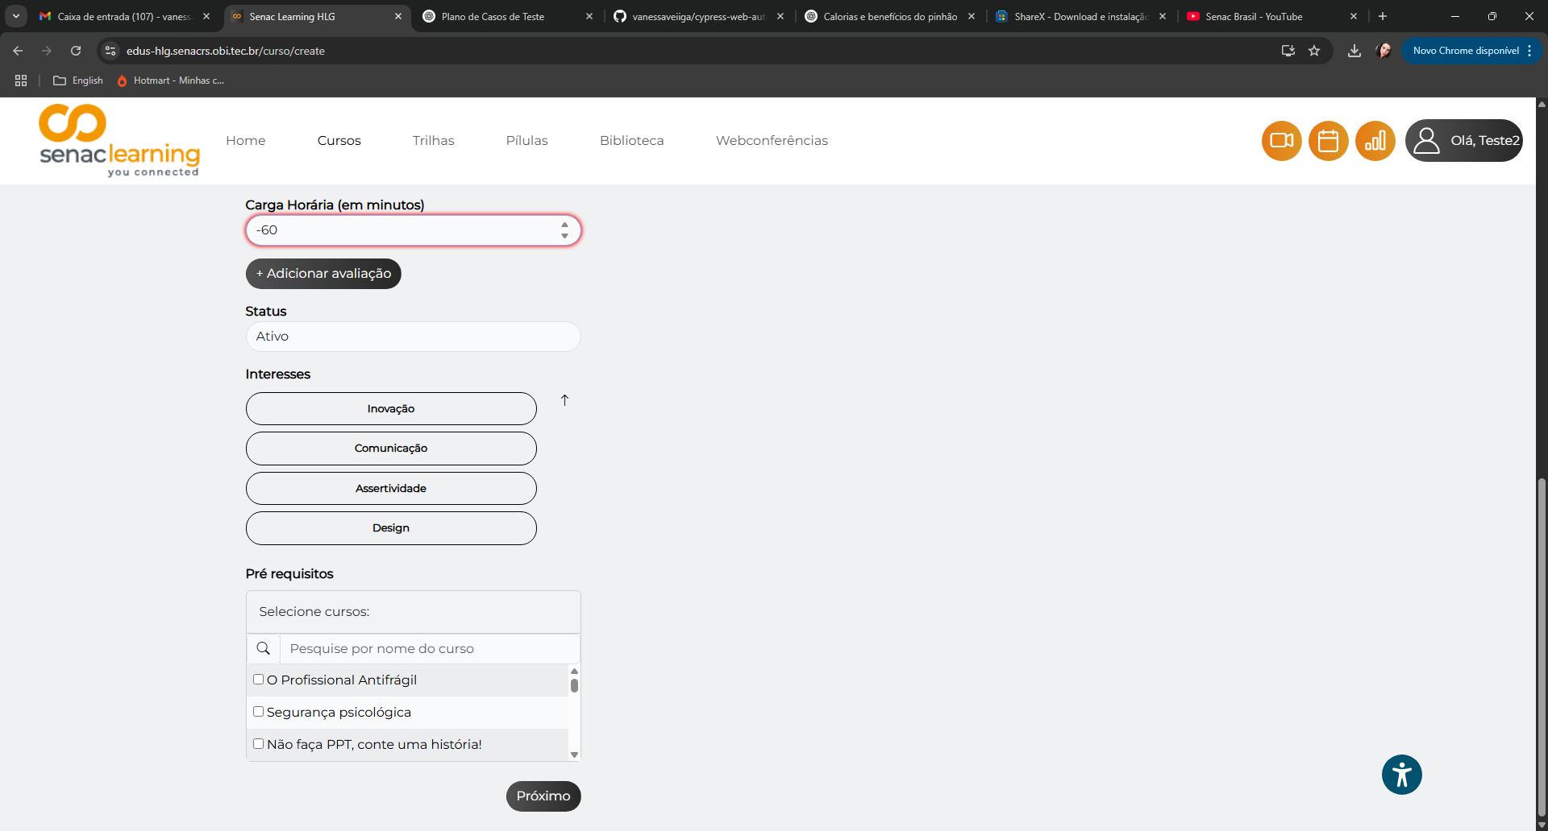

CT05
